Graphique 1
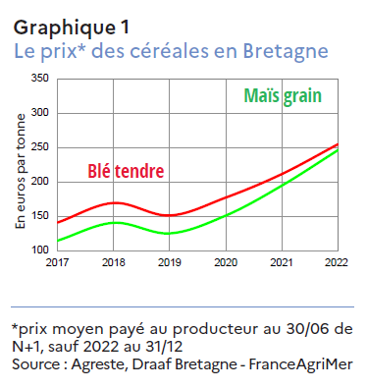
Agreste Conjoncture n°5 Avril 2023
Bilan agricole 2022

Prix des céréales en Bretagne (prix au 30 juin N+1)
 |  |  |  |  | (prix au 30/06 N+1)
 | 2017 | 2018 | 2019 | 2020 | 2021 | 2022 | 2022, prix au 31/12
Blé tendre | 140.63 | 169.14 | 150.92 | 176.98 | 211.18 | 254.46
Maïs grain | 114.37 | 140.31 | 124.95 | 150.80 | 194.37 | 245.87

Graphique 2
Agreste Conjoncture n°5 Avril 2023
Bilan agricole 2022

 | Lait
 | Prix moyen à la production | Livraisons
 | base 100 en 2017 | base 100 en 2017
2017 | 100 | 100
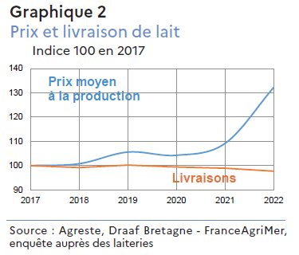
2018 | 101 | 99
2019 | 106 | 100
2020 | 104 | 99
2021 | 109 | 99
2022 | 132 | 98

 | Lait | Result_Lait
 | Prix moyen à la production | Livraisons
 | en €/1 000 l | en hl
2017 | 337.6 | 54,371,847
2018 | 340.2 | 53,936,116
2019 | 356.4 | 54,487,630
2020 | 351.9 | 54,061,536
2021 | 368.5 | 53,789,307
2022 | 446.3 | 53,126,125

Graphique 3
Agreste Conjoncture n°5 Avril 2023
Bilan agricole 2022

Prix des produits animaux en Bretagne
Unités : €/kg ; €/litre ; €/100
 | 2021 | 2022
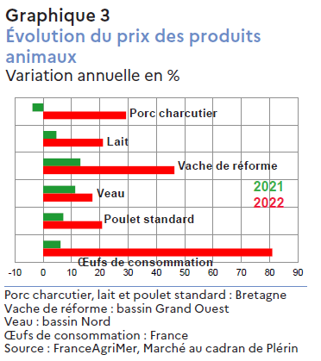
Porc charcutier | 1.331 | 1.721
Lait | 0.368 | 0.446
Vache de réforme | 3.124 | 4.573
Veau | 5.825 | 6.839
Poulet standard | 0.945 | 1.142
Œuf de consommation | 5.21065 | 9.4286666667

 | 2021 | 2022
Porc charcutier | -3.81 | 29.27
Lait | 4.70 | 21.13
Vache de réforme | 13.13 | 46.40
Veau | 11.26 | 17.41
Poulet standard | 7.14 | 20.83
Œuf de consommation | 6.11 | 80.95

légende :
Porc charcutier, lait et poulet : Bretagne
Vache de réforme : bassin Grand Ouest
Veau : bassin Nord
Œufs de consommation : France

Graphique 4
Agreste Conjoncture n°5 Avril 2023
Bilan agricole 2022

Prix du porc charcutier : prix de base 54% TVM - 56TMP depuis 18 déc 2006
- Marché au cadran de Plérin
mois |  | Série brute | Moyenne mobile sur 12 mois
Jan-17 |  | 1.323 | 1.424
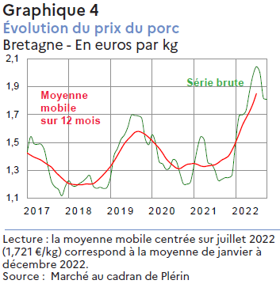
Feb-17 |  | 1.384 | 1.426
Mar-17 | 2 | 1.428 | 1.424
Apr-17 |  | 1.542 | 1.408
May-17 | 0 | 1.490 | 1.394
Jun-17 |  | 1.487 | 1.384
Jul-17 | 1 | 1.487 | 1.373
Aug-17 |  | 1.442 | 1.356
Sep-17 | 7 | 1.326 | 1.339
Oct-17 |  | 1.221 | 1.322
Nov-17 |  | 1.181 | 1.293
Dec-17 |  | 1.163 | 1.267
Jan-18 |  | 1.117 | 1.244
Feb-18 |  | 1.185 | 1.222
Mar-18 | 2 | 1.225 | 1.205
Apr-18 |  | 1.189 | 1.200
May-18 | 0 | 1.186 | 1.197
Jun-18 |  | 1.205 | 1.196
Jul-18 | 1 | 1.220 | 1.197
Aug-18 |  | 1.243 | 1.202
Sep-18 | 8 | 1.263 | 1.201
Oct-18 |  | 1.188 | 1.204
Nov-18 |  | 1.171 | 1.222
Dec-18 |  | 1.178 | 1.244
Jan-19 |  | 1.170 | 1.270
Feb-19 |  | 1.178 | 1.298
Mar-19 | 2 | 1.253 | 1.329
Apr-19 |  | 1.404 | 1.365
May-19 | 0 | 1.456 | 1.407
Jun-19 |  | 1.521 | 1.450
Jul-19 | 1 | 1.554 | 1.492 | Lecture : la moyenne mobile centrée sur juillet 2019 (1,492 €/kg)
Aug-19 |  | 1.611 | 1.521 | correspond à la moyenne de janvier à décembre 2019
Sep-19 | 9 | 1.695 | 1.547
Oct-19 |  | 1.694 | 1.572
Nov-19 |  | 1.690 | 1.579
Dec-19 |  | 1.672 | 1.571
Jan-20 |  | 1.526 | 1.557
Feb-20 |  | 1.483 | 1.536
Mar-20 | 2 | 1.555 | 1.512
Apr-20 |  | 1.493 | 1.485
May-20 | 0 | 1.362 | 1.458
Jun-20 |  | 1.346 | 1.423
Jul-20 | 2 | 1.307 | 1.384 | Lecture : la moyenne mobile centrée sur juillet 2020 (1,384 €/kg)
Aug-20 |  | 1.318 | 1.357 | correspond à la moyenne de janvier à décembre 2020
Sep-20 | 0 | 1.377 | 1.334
Oct-20 |  | 1.362 | 1.316
Nov-20 |  | 1.277 | 1.313
Dec-20 |  | 1.201 | 1.328
Jan-21 |  | 1.201 | 1.342
Feb-21 |  | 1.215 | 1.346
Mar-21 | 2 | 1.329 | 1.348
Apr-21 |  | 1.457 | 1.342
May-21 | 0 | 1.541 | 1.331
Jun-21 |  | 1.516 | 1.327
Jul-21 | 2 | 1.358 | 1.331 | Lecture : la moyenne mobile centrée sur juillet 2021 (1,331 €/kg)
Aug-21 |  | 1.345 | 1.335 | correspond à la moyenne de janvier à décembre 2021
Sep-21 | 1 | 1.303 | 1.339
Oct-21 |  | 1.228 | 1.354
Nov-21 |  | 1.235 | 1.373
Dec-21 |  | 1.247 | 1.386
Jan-22 |  | 1.248 | 1.404
Feb-22 |  | 1.268 | 1.446
Mar-22 | 2 | 1.501 | 1.499
Apr-22 |  | 1.689 | 1.561
May-22 | 0 | 1.698 | 1.625
Jun-22 |  | 1.729 | 1.674
Jul-22 | 2 | 1.863 | 1.721 | Lecture : la moyenne mobile centrée sur juillet 2022 (1,721 €/kg)
Aug-22 |  | 1.980 | 1.778 | correspond à la moyenne de janvier à décembre 2022
Sep-22 | 2 | 2.044 | 1.850
Oct-22 |  | 2.001
Nov-22 |  | 1.820
Dec-22 |  | 1.810
Jan-23 |  | 1.933
Feb-23 |  | 2.135

Graphique 5
Agreste Conjoncture n°5 Avril 2023
Bilan agricole 2022

Cotations régionales bovines
 | abscisse | Euro/kg | Euro/kg
date |  | vache P | jeune bovin U | année
Jan-17 |  | 2.630 | 3.938 | 2017
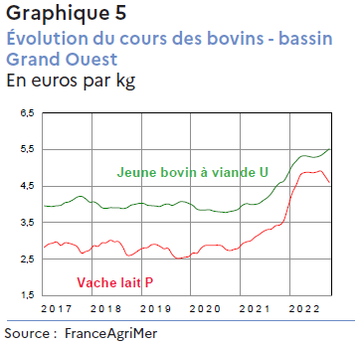
Feb-17 |  | 2.708 | 3.933 | 2017
Mar-17 | 2 | 2.824 | 3.960 | 2017
Apr-17 |  | 2.908 | 3.948 | 2017
May-17 | 0 | 2.938 | 3.944 | 2017
Jun-17 |  | 2.970 | 3.963 | 2017
Jul-17 | 1 | 2.880 | 3.973 | 2017
Aug-17 |  | 2.948 | 4.044 | 2017
Sep-17 | 7 | 2.935 | 4.070 | 2017
Oct-17 |  | 2.900 | 4.128 | 2017
Nov-17 |  | 2.840 | 4.200 | 2017
Dec-17 |  | 2.670 | 4.220 | 2017
Jan-18 |  | 2.706 | 4.156 | 2018
Feb-18 |  | 2.750 | 4.063 | 2018
Mar-18 | 2 | 2.868 | 4.070 | 2018
Apr-18 |  | 2.850 | 4.010 | 2018
May-18 | 0 | 2.946 | 3.910 | 2018
Jun-18 |  | 2.950 | 3.890 | 2018
Jul-18 | 1 | 3.017 | 3.910 | 2018
Aug-18 |  | 2.976 | 3.906 | 2018
Sep-18 | 8 | 2.980 | 3.908 | 2018
Oct-18 |  | 2.838 | 3.886 | 2018
Nov-18 |  | 2.615 | 3.908 | 2018
Dec-18 |  | 2.610 | 3.978 | 2018
Jan-19 |  | 2.672 | 4.002 | 2019
Feb-19 |  | 2.750 | 4.028 | 2019
Mar-19 | 2 | 2.802 | 4.028 | 2019
Apr-19 |  | 2.817 | 3.978 | 2019
May-19 | 0 | 2.896 | 3.964 | 2019
Jun-19 |  | 2.903 | 3.955 | 2019
Jul-19 | 1 | 2.852 | 3.944 | 2019
Aug-19 |  | 2.785 | 3.993 | 2019
Sep-19 | 9 | 2.795 | 4.010 | 2019
Oct-19 |  | 2.626 | 3.974 | 2019
Nov-19 |  | 2.527 | 4.023 | 2019
Dec-19 |  | 2.527 | 4.075 | 2019
Jan-20 |  | 2.552 | 4.068 | 2020
Feb-20 |  | 2.570 | 4.025 | 2020
Mar-20 | 2 | 2.668 | 3.970 | 2020
Apr-20 |  | 2.664 | 3.868 | 2020
May-20 | 0 | 2.805 | 3.845 | 2020
Jun-20 |  | 2.875 | 3.847 | 2020
Jul-20 | 2 | 2.878 | 3.852 | 2020
Aug-20 |  | 2.878 | 3.817 | 2020
Sep-20 | 0 | 2.882 | 3.800 | 2020
Oct-20 |  | 2.862 | 3.790 | 2020
Nov-20 |  | 2.765 | 3.780 | 2020
Dec-20 |  | 2.736 | 3.806 | 2020
Jan-21 |  | 2.770 | 3.827 | 2021
Feb-21 |  | 2.802 | 3.873 | 2021
Mar-21 | 2 | 2.922 | 3.976 | 2021
Apr-21 |  | 2.975 | 4.020 | 2021
May-21 | 0 | 3.005 | 3.995 | 2021
Jun-21 |  | 3.102 | 4.000 | 2021
Jul-21 | 2 | 3.173 | 4.028 | 2021
Aug-21 |  | 3.255 | 4.108 | 2021
Sep-21 | 1 | 3.308 | 4.186 | 2021
Oct-21 |  | 3.325 | 4.305 | 2021
Nov-21 |  | 3.415 | 4.472 | 2021
Dec-21 |  | 3.434 | 4.586 | 2021
Jan-22 |  | 3.560 | 4.640 | 2022
Feb-22 |  | 3.922 | 4.833 | 2022
Mar-22 | 2 | 4.298 | 5.052 | 2022
Apr-22 |  | 4.530 | 5.188 | 2022
May-22 | 0 | 4.800 | 5.303 | 2022
Jun-22 |  | 4.870 | 5.330 | 2022
Jul-22 | 2 | 4.877 | 5.313 | 2022
Aug-22 |  | 4.864 | 5.290 | 2022
Sep-22 | 2 | 4.885 | 5.300 | 2022
Oct-22 |  | 4.910 | 5.343 | 2022
Nov-22 |  | 4.766 | 5.428 | 2022
Dec-22 |  | 4.598 | 5.520 | 2022
Jan-23 |  | 3.560 | 4.640 | 2022
Feb-23 |  | 3.922 | 4.833 | 2022
Mar-23 |  | 4.298 | 5.052 | 2022

Graphique 6
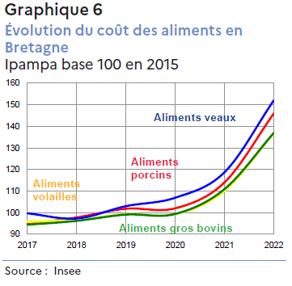
Agreste Conjoncture n°5 Avril 2023
Bilan agricole 2022

Coût des aliments en Bretagne, selon l'Ipampa, base 100 en 2015
 | 2017 | 2018 | 2019 | 2020 | 2021 | 2022
Alimts pr porcins | 94.7 | 97.8 | 101.8 | 102.0 | 114.0 | 145.9
Alimts pr volaille | 95.8 | 96.7 | 99.3 | 99.3 | 110.1 | 136.7
Alimts pr gros bovins | 94.4 | 96.2 | 99.1 | 99.4 | 110.9 | 136.9
Alimts pr veaux | 99.7 | 97.3 | 103 | 106.9 | 118.7 | 152

Source : Agreste - INSEE

